資料Ⅰー26
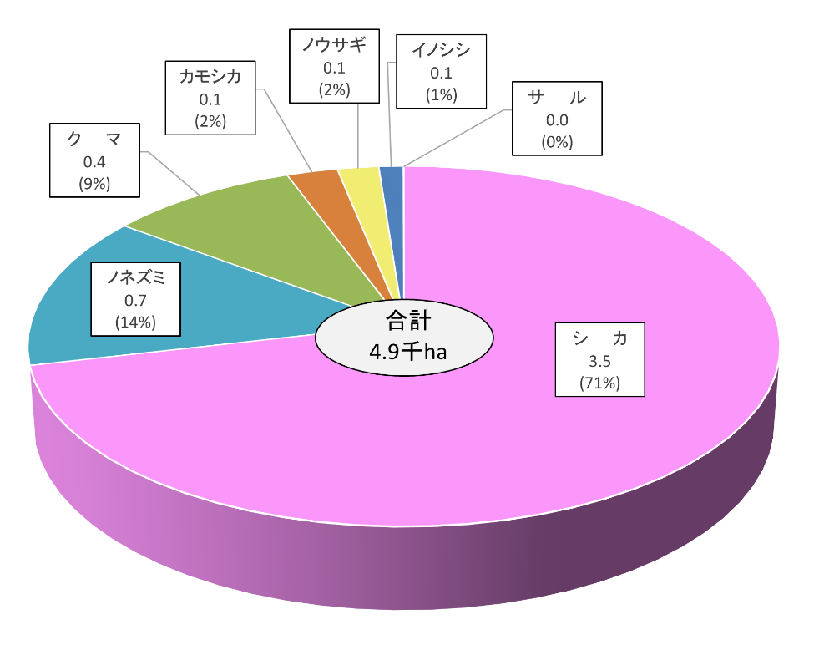
○主要な野生鳥獣による森林被害面積 |  |  |  |  |  |  |  |  |  |  |  |  |  |  |  |  |  |  |  |  |  |  |  |  |  |  |  |  |  |  |  |  | 単位：千ha
 |  |  |  |  |  |  |  |  |  |  |  | 平成16 | 平成17 | 平成18 | 平成19 | 平成20 | 平成21 | 平成22 | 平成23 | 平成24 | 平成25 | 平成26 | 平成27 | 平成28 | 平成29 | 平成30 | 令和１ | 令和２ | 令和３ | 令和４ | 令和５ | 令和６
 |  |  |  |  |  |  |  |  |  |  |  | 3.9 | 3.5 | 3.0 | 3.5 | 3.7 | 4.0 | 4.0 | 5.3 | 6.5 | 6.8 | 7.1 | 6.0 | 5.6 | 4.7 | 4.2 | 3.5 | 4.2 | 3.6 | 3.3 | 3.2 | 2.7 | シカ | 72.9%
 |  |  |  |  |  |  |  |  |  |  |  | 0.8 | 0.3 | 0.2 | 0.3 | 1.2 | 0.5 | 0.4 | 2.0 | 1.2 | 0.8 | 0.6 | 0.7 | 0.5 | 0.6 | 0.7 | 0.6 | 0.7 | 0.7 | 0.6 | 1.2 | 0.7 | ノネズミ | 12.6%
 |  |  |  |  |  |  |  |  |  |  |  | 0.7 | 0.4 | 0.5 | 1.1 | 0.9 | 0.8 | 1.2 | 1.1 | 0.6 | 0.8 | 0.7 | 0.7 | 0.6 | 0.6 | 0.6 | 0.4 | 0.3 | 0.4 | 0.5 | 0.5 | 0.6 | クマ | 5.8%
 |  |  |  |  |  |  |  |  |  |  |  | 1.0 | 0.8 | 0.8 | 0.6 | 0.5 | 0.4 | 0.3 | 0.3 | 0.5 | 0.4 | 0.4 | 0.3 | 0.3 | 0.3 | 0.2 | 0.2 | 0.2 | 0.1 | 0.1 | 0.1 | 0.1 | カモシカ | 2.7%
 |  |  |  |  |  |  |  |  |  |  |  | 0.4 | 0.3 | 0.3 | 0.2 | 0.2 | 0.2 | 0.1 | 0.1 | 0.1 | 0.1 | 0.1 | 0.1 | 0.1 | 0.1 | 0.1 | 0.1 | 0.2 | 0.1 | 0.1 | 0.0 | 0.0 | イノシシ | 2.5%
 |  |  |  |  |  |  |  |  |  |  |  | 0.7 | 0.4 | 0.3 | 0.2 | 0.2 | 0.2 | 0.2 | 0.2 | 0.2 | 0.1 | 0.1 | 0.1 | 0.1 | 0.1 | 0.1 | 0.1 | 0.1 | 0.1 | 0.1 | 0.1 | 0.1 | ノウサギ | 3.5%
 |  |  |  |  |  |  |  |  |  |  |  | 0.1 | 0.0 | 0.1 | 0.1 | 0.0 | 0.0 | 0.0 | 0.0 | 0.0 | 0.0 | 0.0 | 0.0 | 0.0 | 0.0 | 0.0 | 0.0 | 0.0 | 0.0 | 0.0 | 0.0 | 0.0 | サル | 0.0%
 |  |  |  |  |  |  |  |  |  |  |  | 7.4 | 5.8 | 5.1 | 5.9 | 6.8 | 6.1 | 6.2 | 9.0 | 9.1 | 9.0 | 9.0 | 7.9 | 7.1 | 6.4 | 5.9 | 4.9 | 5.7 | 5.0 | 4.6 | 5.2 | 4.3 |  | 100.0%

 |  |  |  |  |  |  |  |  |  |  |  |  |  |  |  |  |  |  |  |  |  |  |  |  |  |  |  |  |  |  |  |  | 単位：ha
 |  |  |  |  |  |  |  |  |  |  |  | 平成16 | 平成17 | 平成18 | 平成19 | 平成20 | 平成21 | 平成22 | 平成23 | 平成24 | 平成25 | 平成26 | 平成27 | 平成28 | 平成29 | 平成30 | 令和１ | 令和２ | 令和３ | 令和４ | 令和５ | 令和６
 |  |  |  |  |  |  |  |  |  |  |  | 3,852.1 | 3,546.4 | 3,030.6 | 3,534.9 | 3,728.5 | 4,049.7 | 3,979.8 | 5,311.0 | 6,513.9 | 6,789.3 | 7,125.4 | 5,982.3 | 5,555.8 | 4,710.6 | 4,248.7 | 3,469.0 | 4,185.4 | 3,586.1 | 3,296.1 | 3,227.0 | 2,680.0 | シカ
 |  |  |  |  |  |  |  |  |  |  |  | 787.1 | 257.3 | 187.6 | 271.4 | 1,210.8 | 450.7 | 403.3 | 1,979.0 | 1,221.2 | 809.0 | 578.4 | 676.0 | 545.7 | 582.9 | 698.6 | 600.9 | 723.4 | 672.8 | 623.8 | 1,235.8 | 671.3 | ノネズミ
 |  |  |  |  |  |  |  |  |  |  |  | 684.2 | 424.4 | 461.0 | 1,098.5 | 872.0 | 835.1 | 1,166.8 | 1,082.9 | 600.0 | 751.9 | 663.2 | 677.3 | 572.1 | 609.0 | 569.3 | 432.0 | 334.3 | 448.3 | 451.9 | 456.6 | 630.9 | クマ
 |  |  |  |  |  |  |  |  |  |  |  | 952.7 | 783.7 | 832.0 | 574.7 | 514.8 | 385.5 | 324.3 | 329.6 | 457.6 | 431.7 | 430.3 | 298.7 | 267.6 | 252.3 | 209.2 | 167.1 | 152.3 | 119.8 | 85.2 | 85.3 | 97.6 | カモシカ
 |  |  |  |  |  |  |  |  |  |  |  | 658.5 | 427.5 | 308.7 | 180.2 | 181.0 | 180.4 | 196.4 | 150.2 | 160.4 | 144.6 | 112.8 | 104.6 | 88.9 | 80.5 | 67.5 | 62.2 | 145.16 | 60.76 | 52.49 | 44.10 | 49.36 | イノシシ
 |  |  |  |  |  |  |  |  |  |  |  | 356.8 | 333.1 | 265.2 | 226.9 | 229.8 | 188.4 | 124.3 | 106.6 | 86.3 | 109.9 | 71.1 | 125.3 | 70.4 | 120.4 | 80.9 | 138.5 | 200.7 | 97.4 | 128.5 | 110.1 | 124.7 | ノウサギ
 |  |  |  |  |  |  |  |  |  |  |  | 96.7 | 38.7 | 51.8 | 63.0 | 37.3 | 36.4 | 35.2 | 29.2 | 24.1 | 12.4 | 8.1 | 5.7 | 5.5 | 8.3 | 6.4 | 0.9 | 0.9 | 1.0 | 1.9 | 0.9 | 2.6 | サル
 |  |  |  |  |  |  |  |  |  |  |  | 7,388.1 | 5,811.2 | 5,136.9 | 5,949.7 | 6,774.3 | 6,126.2 | 6,230.2 | 8,988.6 | 9,063.5 | 9,048.7 | 8,989.2 | 7,869.9 | 7,105.9 | 6,363.8 | 5,880.4 | 4,870.5 | 5,742.1 | 4,986.2 | 4,639.9 | 5,159.8 | 4,256.4

 | 注１：数値は、国有林及び民有林の合計で、森林管理局及び都道府県からの報告に基づいて集計したもの。
 | ２：森林及び苗畑の被害。
 | 資料：林野庁研究指導課・業務課調べ。

 |  |  |  |  |  |  |  |  |  | 円グラフ用
 | ２ 年度別森林被害面積 |  |  |  | （単位：ha） |  |  |  |  | （千ha）
 | 区 分 | 平成29年度 | 平成30年度 | 令和元年度 | 令和２年度 | 令和３年度 | 令和４年度 | 令和５年度 | 令和６年度 | 令和６年度 | 割合
 | シカ | 4,711 | 4,249 | 3,469 | 4,185 | 3,586 | 3,296 | 3,227 | 2,680 | 2.7 | 63%
 | ノネズミ | 583 | 699 | 601 | 723 | 673 | 624 | 1,236 | 671 | 0.7 | 16%
 | クマ | 609 | 569 | 432 | 334 | 448 | 452 | 457 | 631 | 0.6 | 15%
 | ノウサギ | 609 | 569 | 432 | 334 | 448 | 452 | 457 | 125 | 0.1 | 3%
 | カモシカ | 252 | 209 | 167 | 152 | 120 | 85 | 85 | 98 | 0.1 | 2%
 | イノシシ | 80 | 67 | 62 | 145 | 61 | 52 | 44 | 49 | 0.0 | 1%
 | サル | 8 | 6 | 1 | 1 | 1 | 2 | 1 | 3 | 0.0 | 0%
 | 被害合計 | 6,852 | 5,880 | 4,870 | 5,742 | 4,986 | 4,640 | 5,160 | 4,256 | 4.3 | 100%
 |  |  |  |  |  |  |  |  |  |  | 99

